案
【令和７年度における体育会館及び門真スポーツセンターの大規模工事に伴う休館にかかる評価方法について（案）】

〇大規模工事に伴う休館期間

・体育会館 ：第１競技場休館（令和 7 年 4 月から令和 8 年 1 月まで） ・門真SC ：メインアリーナ休館 （令和７年４月から令和７年10月まで） サブプール休館（令和７年７月から令和８年３月まで）

〇各指標について
＜資料５抜粋＞
大阪府立体育会館等指定管理者管理運営評価基準（案）
施設名称 ： 府立体育会館・門真スポーツセンター

評価項目 |  |  | 評価基準（内容） | 備考 （考え方）

Ⅰ提案の履行状況に関する項目 | 施設の効用を最大限発揮するための方策 | (3)利用者の増加を図るための具体的手法・効果 | ①利用者増をめざしたにぎわいづくり方策の取組み ②年間の広告・広報計画等の情報発信の取組み 〔指標〕 ・利用者数 | ・スポーツとにぎわいの殿堂への転換を図り、にぎわいづくりを進めるための取組み。 入館者100万人規模をめざしたにぎわいのある催物、興行等誘致などの利用拡大の取り組みは適切になされているか。また、取組み実績はどうか。 ・年間の広告・広報計画、ホームページや情報誌等の情報発信の取組みは効果的に行われているか。 〔指標〕 ・過去の利用者推移実績を踏まえた当該年度の状況分析及び今後の推移
 |  |  | ＜従前＞ 「昨年度実績を踏まえて指定管理者が立てた今年度目標」と「今年度見込（４月～９月：実績、10月～３月：見込）」を比較。 ＜令和７年度＞ ・体育会館：「昨年度における第１競技場以外のフロアの利用者数」と「今年度における第１競技場以外のフロアの利用者 数（４月～９月：実績、10月～３月：見込）」を比較。 ・門真SC：「昨年度におけるメインアリーナ及びサブプール以外のフロアの利用者数」と「今年度におけるメインアリー ナ及びサブプール以外のフロアの利用者数（４月～９月：実績、10月～３月：見込）」を比較。
Ⅱさらなるサービス の向上に関する事項 |  | (2)自主事業 | ①さらなるサービス向上の取組み 〔指標〕 ・利用者数、収支状況 | ・利用者のニーズ把握は適切か、また、ニーズに即してさらなるサービス向上の取組みがなされているか。 ・利用、収支状況は向上しているか 〔指標〕 ・過去の利用者推移実績を踏まえた当該年度の状況分析及び今後の推移
 |  |  | ＜従前＞ 「昨年度実績を踏まえて指定管理者が立てた今年度目標」と「今年度見込（４月～９月：実績、10月～３月：見込）」を比較。 ＜令和７年度＞ ・体育会館：「昨年度における第１競技場以外のフロアにおいて行われた自主事業参加者数及び収入状況」と「今年度にお ける第１競技場以外のフロアにおいて行われた自主事業参加者数及び収入状況（４月～９月：実績、10月～３ 月：見込）」を比較。 ・門真SC：「昨年度におけるメインアリーナ及びサブプール以外のフロアにおいて行われた自主事業参加者数及び収入状 況」と「今年度におけるメインアリーナ及びサブプール以外のフロアにおいて行われた自主事業参加者数及び 収入状況（４月～９月：実績、10月～３月：見込）」を比較。
Ⅲ適正な管理業務の遂行を図ることができる能力及び財政基盤に関する事項 |  | (1)収支計画の内容、適格性及び実現の程度 | ①事業収支計画、事業収支実績状況 〔指標〕 ・収支計算書 | ・事業収支実績状況は、収支計画に比して妥当か。 ・経費縮減等の取組み、効果はあがっているか。 〔指標〕 ・過去の収支推移実績及び提案のあった収支計画に比べ、当該年度の状況分析
 |  |  | ＜従前＞ 「プロポーザル時の収入・支出」と「今年度見込（４月～９月：実績、10月～３月：見込）」を比較。 ＜令和７年度＞ ・体育会館：「今年度事業計画書の収入・支出」と「今年度収支状況（４月～９月：実績、10月～３月：見込）」を比較。 ・門真SC：「今年度事業計画書の収入・支出」と「今年度収支状況（４月～９月：実績、10月～３月：見込）」を比較。

＜参考＞府立体育会館及び府立門真スポーツセンターのフロア別の利用人数（令和６年度）

（参）体育会館
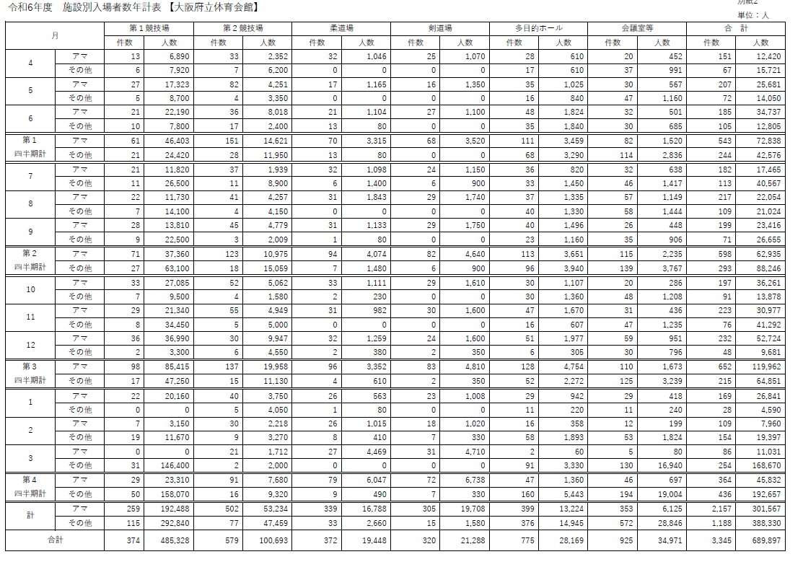

（参）門真SC
資料 ２
資料 ２
資料 ２
資料 ２
資料 ２
資料 ２
資料 ２
資料 ２
資料 ２
資料 ２
資料 ２
資料 ２
資料 ２
 |  | 令和6年度(2024年度) 大阪府立門真スポーツセンター 施設別利用者数

 |  |  |  |  |  |  |  |  |  |  |  |  |  |  |  |  |  | 単位（人）
区 分 | 施 設 | ４月 | ５月 | ６月 | １四半期 | ７月 | ８月 | ９月 | ２四半期 | １０月 | １１月 | １２月 | ３四半期 | １月 | ２月 | ３月 | ４四半期 | 合計
一般開放 | プール（個人） | 2,638 | 1,822 | 4,460 | 8,920 | 3,994 | 4,626 | 2,954 | 11,574 | 2,780 | 2,374 | 1,592 | 6,746 | 2,487 | 2,061 | 1,966 | 6,514 | 33,754
 | 〃 （団体） | 1,142 | 491 | 1,050 | 2,683 | 986 | 726 | 1,769 | 3,481 | 1,376 | 968 | 3,335 | 5,679 | 936 | 609 | 1,137 | 2,682 | 14,525
 | トレーニングルーム | 3,505 | 3,546 | 3,462 | 10,513 | 3,578 | 3,513 | 3,423 | 10,514 | 3,388 | 3,217 | 2,240 | 8,845 | 2,966 | 3,164 | 3,442 | 9,572 | 39,444
 | スケート（個人） |  |  |  | 0 |  |  |  | 0 |  |  | 605 | 605 | 4,644 | 4,531 | 4,445 | 13,620 | 14,225
 | 〃 （団体） |  |  |  | 0 |  |  |  | 0 |  |  | 0 | 0 | 238 | 728 | 332 | 1,298 | 1,298
 | スケート観覧券 |  |  |  | 0 |  |  |  | 0 |  |  | 29 | 29 | 340 | 412 | 371 | 1,123 | 1,152
小 計 |  | 7,285 | 5,859 | 8,972 | 22,116 | 8,558 | 8,865 | 8,146 | 25,569 | 7,544 | 6,559 | 7,801 | 21,904 | 11,611 | 11,505 | 11,693 | 34,809 | 104,398
専用利用 | メインフロア |  |  |  | 0 |  |  | 19,340 | 19,340 | 44,928 | 23,818 |  | 68,746 |  |  |  | 0 | 88,086
 | スケート（メイン） |  |  |  | 0 |  |  |  | 0 |  |  | 39,158 | 39,158 | 1,274 | 1,068 | 3,107 | 5,449 | 44,607
 | スケート（サブ） |  |  |  | 0 |  |  |  | 0 |  |  | 38,975 | 38,975 | 886 | 1,003 | 809 | 2,698 | 41,673
 | メインプール（競泳） | 8,571 | 13,046 | 16,810 | 38,427 | 20,215 | 32,104 |  | 52,319 |  |  |  | 0 |  |  |  | 0 | 90,746
 | 〃 （飛込） | 8,601 | 12,375 | 2,793 | 23,769 | 2,189 | 22,204 |  | 24,393 |  |  |  | 0 |  |  |  | 0 | 48,162
 | サブプール | 1,995 | 1,710 | 2,700 | 6,405 | 3,213 | 2,930 | 4,327 | 10,470 | 5,209 | 5,033 | 3,943 | 14,185 | 5,431 | 3,844 | 5,309 | 14,584 | 45,644
 | サブフロア | 4,501 | 5,415 | 8,753 | 18,669 | 5,743 | 12,052 | 10,549 | 28,344 | 9,253 | 8,280 | 6,843 | 24,376 | 8,273 | 6,413 | 10,396 | 25,082 | 96,471
 | 多目的ホール | 337 | 160 | 320 | 817 | 442 | 264 | 613 | 1,319 | 450 | 837 | 411 | 1,698 | 90 | 357 | 174 | 621 | 4,455
 | 大会議室 | 185 | 30 | 262 | 477 | 397 | 313 | 989 | 1,699 | 1,090 | 712 | 71 | 1,873 | 82 | 514 | 526 | 1,122 | 5,171
 | 中会議室 | 23 | 28 | 55 | 106 | 193 | 54 | 140 | 387 | 100 | 237 | 74 | 411 | 149 | 44 | 34 | 227 | 1,131
 | フリールーム | 120 | 105 | 80 | 305 | 65 | 30 | 265 | 360 | 45 | 60 | 135 | 240 | 90 | 30 | 90 | 210 | 1,115
 | 貴賓室 | 0 | 0 | 0 | 0 | 0 | 0 | 0 | 0 | 0 | 0 | 40 | 40 | 0 | 0 | 0 | 0 | 40
 | トランポリン室 | 75 | 75 | 75 | 225 | 75 | 125 | 105 | 305 | 115 | 90 | 105 | 310 | 105 | 94 | 90 | 289 | 1,129
 | トレーニング室 | 0 | 0 | 0 | 0 | 0 | 0 | 0 | 0 | 0 | 0 | 0 | 0 | 0 | 0 | 0 | 0 | 0
小 計 |  | 24,408 | 32,944 | 31,848 | 89,200 | 32,532 | 70,076 | 36,328 | 138,936 | 61,190 | 39,067 | 89,755 | 190,012 | 16,380 | 13,367 | 20,535 | 50,282 | 468,430
合 計 |  | 31,693 | 38,803 | 40,820 | 111,316 | 41,090 | 78,941 | 44,474 | 164,505 | 68,734 | 45,626 | 97,556 | 211,916 | 27,991 | 24,872 | 32,228 | 85,091 | 572,828

情報コーナー利用者数 |  | 382 | 601 | 597 | 1,580 | 741 | 1,054 | 1,008 | 2,803 | 979 | 924 | 335 | 2,238 | 754 | 651 | 453 | 1,858 | 8,479

総 合 計 |  | 32,075 | 39,404 | 41,417 | 112,896 | 41,831 | 79,995 | 45,482 | 167,308 | 69,713 | 46,550 | 97,891 | 214,154 | 28,745 | 25,523 | 32,681 | 86,949 | 581,307

駐車場利用台数 |  | 4,361 | 5,506 | 6,113 | 15,980 | 7,952 | 7,912 | 6,141 | 22,005 | 7,805 | 6,563 | 3,477 | 17,845 | 5,094 | 5,442 | 5,799 | 16,335 | 72,165

